色
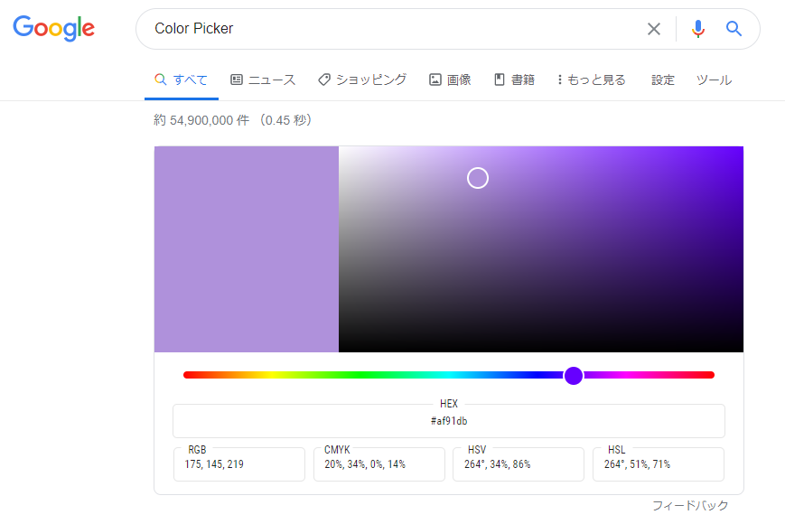
 | FFFFFF | 000000 | E7E6E6 | 44546A | 5B9BD5 | ED7D31 | A5A5A5 | FFC000 | 4472C4 | 70AD47

 | F2F2F2 | 808080 | D0CECE | D6DCE4 | DDEBF7 | FCE4D6 | EDEDED | FFF2CC | D9E1F2 | E2EFDA

 | D9D9D9 | 595959 | AEAAAA | ACB9CA | BDD7EE | F8CBAD | DBDBDB | FFE699 | B4C6E7 | C6E0B4

 | BFBFBF | 404040 | 757171 | 8497B0 | 9BC2E6 | F4B084 | C9C9C9 | FFD966 | 8EA9DB | A9D08E

 | A6A6A6 | 262626 | 3A3838 | 333F4F | 2F75B5 | C65911 | 7B7B7B | BF8F00 | 305496 | 548235

 | 808080 | 0D0D0D | 161616 | 222B35 | 1F4E78 | 833C0C | 525252 | 806000 | 203764 | 375623

 | C00000 | FF0000 | FFC000 | FFFF00 | 92D050 | 00B050 | 00B0F0 | 0070C0 | 002060 | 7030A0

※ここに記載している色は、Excel標準のパレットカラーです。

RGBの値を調整すればどんな色でも作成できます。
Googleで「color picker」や「カラーピッカー」と検索すると簡単に色のRGB値が取得できるツールが表示されるので便利です。

